Задание №3
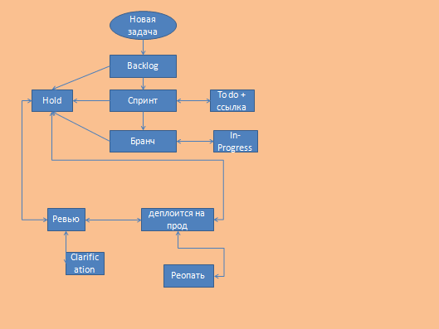
 | Создано | Backlog | спринт | бранч | To do | In Progress | Hold | Ревью | Clarification | деплоит | реопать задачи
Создано
Backlog
спринт
бранч
To do
In Progress |  |  |  |  |  |  |  |  |  |  |  | деплоит
Hold
Ревью
Clarification
деплоит
реопать задачи

Всего кейсов | 110
Позитивные | 20
Негативные | 90

